상품제안서
요이치 Air Force Pod 블루투스 이어폰 | 상품코드: S01955

 |  |  |  |  |  |  | 02-713-8555 | www.synergygift.co.kr
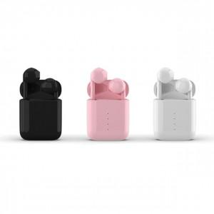

【상세/제작정보】 | 무선충전 케이스로 무선충전기에 올려놓으면 충전이 가능한 블루투스 V5.0 터치 무선이어셋

【인쇄/포장옵션】 | 풀칼라 / 포장지포장

【공급단가】 | 수량 | 30~ | 100~ | 500~ | 1,000~ | 2,000~
*VAT별도 | 단가 | 29,330원 | 28,240원 | 27,150원 | 26,070원 | 25,420원

【상품 URL】 | https://www.synergygift.co.kr:443/src/goods_detail.php?gdno=15259

